Trail&semi-Trail.GVW>3,5T
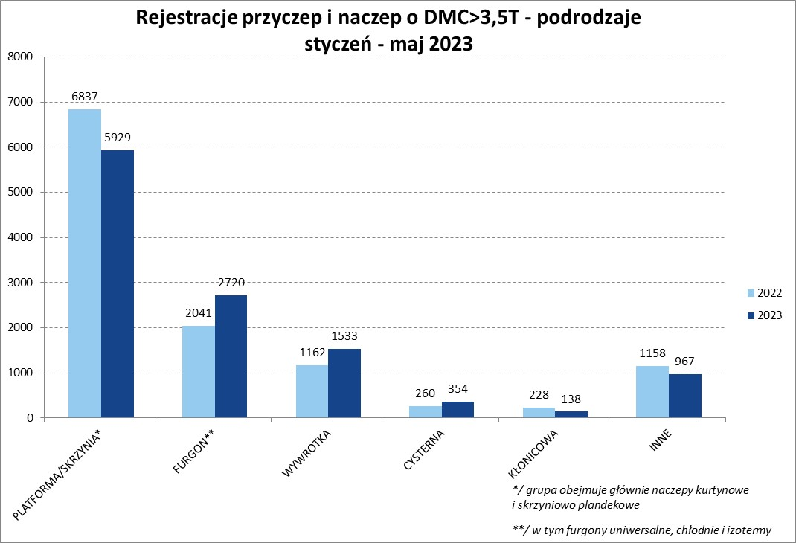
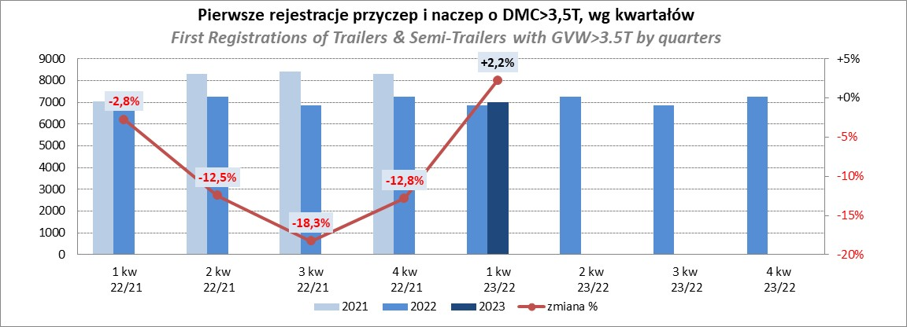
PZPM |  |  |  |  |  | 2023-06-07
Pierwsze rejestracje NOWYCH przyczep i naczep* o DMC>3,5T, udział w rynku %
First Registrations of NEW Trailers & Semi-Trailers with GVW>3.5T, Market Share %
 |  |  |  |  |  | Sztuki / Units
Pozycja | Marka | Rok narastająco Styczeń - Maj
 |  | YTD January - May
 |  | 2023 |  | 2022 |  | Zmiana % r/r
No. | Make
 |  | Ogółem | Udział % | Ogółem | Udział % | Change % y/y
 |  | Total | Mkt shr % | Total | Mkt shr %
1 | SCHMITZ CARGOBULL | 3241 | 27.84% | 2517 | 21.54% | 28.8%
2 | KRONE | 2116 | 18.18% | 1637 | 14.01% | 29.3%
3 | WIELTON | 1561 | 13.41% | 1796 | 15.37% | -13.1%
4 | KOEGEL | 663 | 5.70% | 1264 | 10.82% | -47.5%
5 | WECON | 361 | 3.10% | 276 | 2.36% | 30.8%
6 | SCHWARZMUELLER | 291 | 2.50% | 512 | 4.38% | -43.2%
7 | BODEX | 280 | 2.41% | 269 | 2.30% | 4.1%
8 | MEGA | 198 | 1.70% | 81 | 0.69% | 144.4%
9 | FLIEGL | 193 | 1.66% | 127 | 1.09% | 52.0%
10 | KEMPF | 186 | 1.60% | 173 | 1.48% | 7.5%
11 | KAESSBOHRER | 182 | 1.56% | 363 | 3.11% | -49.9%
12 | INTER CARS - FEBER | 151 | 1.30% | 135 | 1.16% | 11.9%
13 | BERGER | 142 | 1.22% | 243 | 2.08% | -41.6%
14 | ZASŁAW | 129 | 1.11% | 202 | 1.73% | -36.1%
15 | BENALU | 116 | 1.00% | 70 | 0.60% | 65.7%
16 | LAMBERET | 110 | 0.94% | 95 | 0.81% | 15.8%
17 | GNIOTPOL | 102 | 0.88% | 234 | 2.00% | -56.4%
18 | CIMC | 99 | 0.85% | 67 | 0.57% | 47.8%
19 | STAS | 91 | 0.78% | 44 | 0.38% | 106.8%
20 | MHS | 78 | 0.67% | 109 | 0.93% | -28.4%
 | Pozostałe / Others | 1351 | 11.6% | 1472 | 12.6% | -8.2%
 | OGÓŁEM / TOTAL | 11641 | 100% | 11686 | 100% | -0.4%
*/ bez rejestracji czasowych
Źródło: analizy PZPM na podstawie CEP
Source: PZPM analysis based on Central Register of Vehicles

Semi-Trail.GVW>3,5T
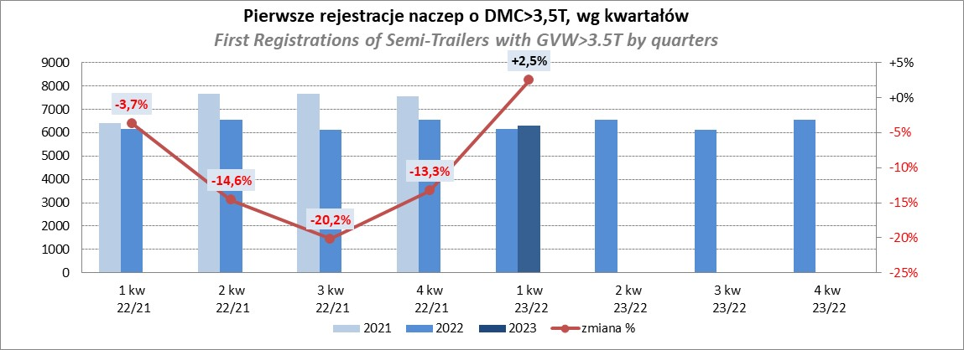
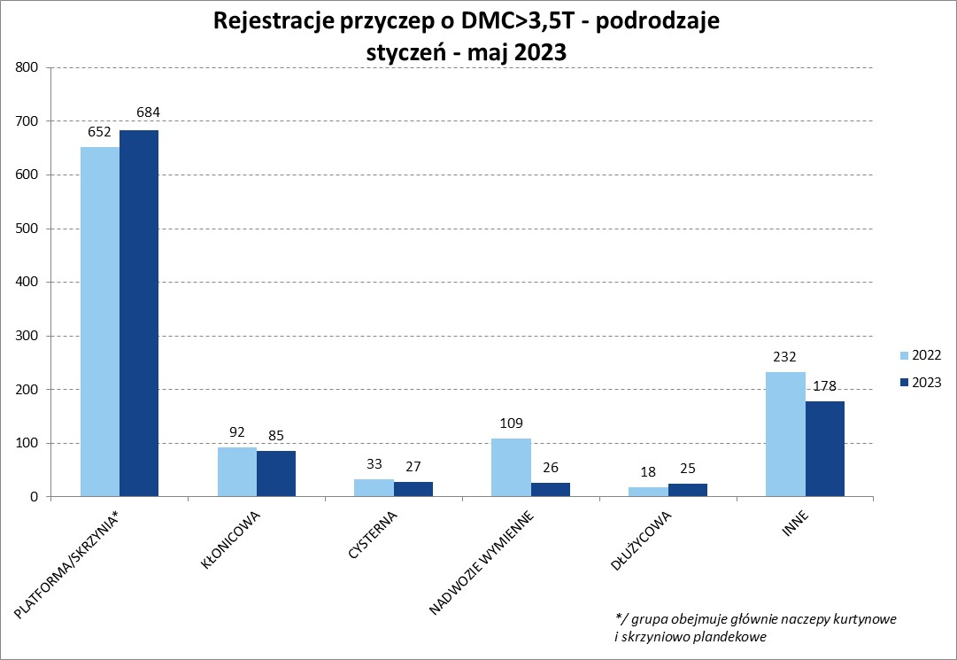
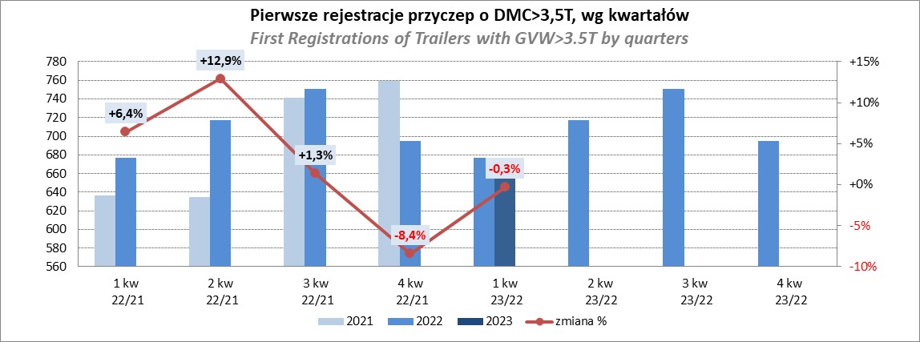
PZPM |  |  |  |  |  | 2023-06-07
Pierwsze rejestracje NOWYCH naczep* o DMC>3,5T, udział w rynku %
First Registrations of NEW Semi-Trailers with GVW>3.5T, Market Share %
 |  |  |  |  |  | Sztuki
Pozycja | Marka | Rok narastająco Styczeń - Maj
 |  | YTD January - May
 |  | 2023 |  | 2022 |  | Zmiana % r/r
No. | Make
 |  | Ogółem | Udział % | Ogółem | Udział % | Change % y/y
 |  | Total | Mkt shr % | Total | Mkt shr %
1 | SCHMITZ CARGOBULL | 3237 | 30.5% | 2513 | 23.82% | 28.8%
2 | KRONE | 2114 | 19.9% | 1628 | 15.43% | 29.9%
3 | WIELTON | 1438 | 13.5% | 1691 | 16.03% | -15.0%
4 | KOEGEL | 661 | 6.2% | 1254 | 11.89% | -47.3%
5 | SCHWARZMUELLER | 285 | 2.7% | 508 | 4.82% | -43.9%
6 | BODEX | 276 | 2.6% | 260 | 2.46% | 6.2%
7 | MEGA | 198 | 1.9% | 78 | 0.74% | 153.8%
8 | KEMPF | 186 | 1.8% | 172 | 1.63% | 8.1%
9 | FLIEGL | 183 | 1.7% | 116 | 1.10% | 57.8%
10 | KAESSBOHRER | 179 | 1.7% | 354 | 3.36% | -49.4%
11 | INTER CARS - FEBER | 151 | 1.4% | 135 | 1.28% | 11.9%
12 | BERGER | 142 | 1.3% | 243 | 2.30% | -41.6%
13 | BENALU | 116 | 1.1% | 70 | 0.66% | 65.7%
14 | LAMBERET | 110 | 1.0% | 95 | 0.90% | 15.8%
15 | ZASŁAW | 109 | 1.0% | 171 | 1.62% | -36.3%
16 | CIMC | 99 | 0.9% | 67 | 0.64% | 47.8%
17 | STAS | 91 | 0.9% | 44 | 0.42% | 106.8%
18 | LAG | 68 | 0.6% | 46 | 0.44% | 47.8%
19 | CHEREAU | 52 | 0.5% | 138 | 1.31% | -62.3%
20 | MAGYAR | 48 | 0.5% | 43 | 0.41% | 11.6%
 | Pozostałe / Others | 873 | 8.2% | 924 | 8.8% | -5.5%
 | OGÓŁEM / TOTAL | 10616 | 100% | 10550 | 100% | 0.6%
*/ bez rejestracji czasowych
Źródło: analizy PZPM na podstawie CEP
Source: PZPM analysis based on Central Register of Vehicles
Rejestracje naczep o DMC>3,5T - podrodzaje styczeń - maj 2023
 | 2022 | 2023
 | 6185 | 5245
 | 2023 | 2702
 | 1151 | 1526
 | 227 | 327
 | 135 | 106
 | 829 | 710

Light Trailers
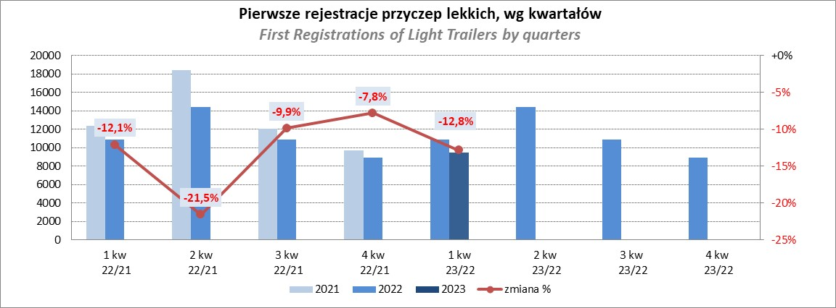
PZPM |  |  |  |  |  | 2023-06-07
Pierwsze rejestracje NOWYCH przyczep lekkich*, udział w rynku %
First Registrations of NEW Light Trailers*, Market Share %
 |  |  |  |  |  | Sztuki / Units
Pozycja | Marka | Rok narastająco Styczeń - Maj
 |  | YTD January - May
 |  | 2023 |  | 2022 |  | Zmiana % r/r
No. | Make
 |  | Ogółem | Udział % | Ogółem | Udział % | Change % y/y
 |  | Total | Mkt shr % | Total | Mkt shr %
1 | NEPTUN-SORELPOL | 4948 | 26.98% | 6196 | 29.43% | -20.1%
2 | TEMARED | 4176 | 22.77% | 4694 | 22.30% | -11.0%
3 | NIEWIADÓW | 1572 | 8.57% | 1668 | 7.92% | -5.8%
4 | ZASŁAW | 1176 | 6.41% | 1842 | 8.75% | -36.2%
5 | RYDWAN | 725 | 3.95% | 624 | 2.96% | 16.2%
6 | FARO | 699 | 3.81% | 827 | 3.93% | -15.5%
7 | MARTZ | 636 | 3.47% | 806 | 3.83% | -21.1%
8 | WIOLA | 370 | 2.02% | 294 | 1.40% | 25.9%
9 | WIDPOL | 365 | 1.99% | 336 | 1.60% | 8.6%
10 | BRENDERUP-THULE TRAILERS | 338 | 1.84% | 381 | 1.81% | -11.3%
11 | FRACHT | 257 | 1.40% | 252 | 1.20% | 2.0%
12 | LORRIES | 218 | 1.19% | 166 | 0.79% | 31.3%
13 | GŁOWACZ | 216 | 1.18% | 182 | 0.86% | 18.7%
14 | MASTER-TECH | 203 | 1.11% | 152 | 0.72% | 33.6%
15 | SPAWLINE | 201 | 1.10% | 177 | 0.84% | 13.6%
16 | W.N.P. M.SUSKI | 184 | 1.00% | 187 | 0.89% | -1.6%
17 | STIM | 161 | 0.88% | 174 | 0.83% | -7.5%
18 | SIDECAR | 150 | 0.82% | 100 | 0.47% | 50.0%
19 | CARRO | 134 | 0.73% | 186 | 0.88% | -28.0%
20 | MIRO-CAR1 | 108 | 0.59% | 117 | 0.56% | -7.7%
 | Pozostałe / Others | 1503 | 8.2% | 1693 | 8.0% | -11.2%
 | OGÓŁEM / TOTAL | 18340 | 100% | 21054 | 100% | -12.9%
*/ bez rejestracji czasowych
Źródło: analizy PZPM na podstawie CEP
Source: PZPM analysis based on Central Register of Vehicles

Agri.Trailers
PZPM |  |  |  |  |  | 2023-06-07
Pierwsze rejestracje NOWYCH przyczep ciężarowych rolniczych*, udział w rynku %
First Registrations of NEW Agricultural Trailers*, Market Share %
 |  |  |  |  |  | Sztuki / Units
Pozycja | Marka | Rok narastająco Styczeń - Maj
 |  | YTD January - May
 |  | 2023 |  | 2022 |  | Zmiana % r/r
No. | Make
 |  | Ogółem | Udział % | Ogółem | Udział % | Change % y/y
 |  | Total | Mkt shr % | Total | Mkt shr %
1 | PRONAR | 900 | 34.59% | 1422 | 39.47% | -36.7%
2 | METAL-FACH | 270 | 10.38% | 357 | 9.91% | -24.4%
3 | METALTECH | 222 | 8.53% | 265 | 7.35% | -16.2%
4 | WIELTON | 188 | 7.23% | 248 | 6.88% | -24.2%
5 | PPHU WODZIŃSKI | 167 | 6.42% | 136 | 3.77% | 22.8%
6 | ZASŁAW | 102 | 3.92% | 138 | 3.83% | -26.1%
7 | MARPOL | 96 | 3.69% | 123 | 3.41% | -22.0%
8 | MEPROZET | 75 | 2.88% | 125 | 3.47% | -40.0%
9 | BBC | 64 | 2.46% | 64 | 1.78% | 0.0%
10 | JOSKIN | 53 | 2.04% | 86 | 2.39% | -38.4%
11 | POMOT | 50 | 1.92% | 87 | 2.41% | -42.5%
12 | URSUS | 43 | 1.65% | 15 | 0.42% | 186.7%
13 | TECHMONT | 42 | 1.61% | 60 | 1.67% | -30.0%
14 | CYNKOMET | 34 | 1.31% | 110 | 3.05% | -69.1%
15 | FLIEGL | 32 | 1.23% | 44 | 1.22% | -27.3%
 | Pozostałe / Others | 264 | 10.1% | 323 | 9.0% | -18.3%
 | OGÓŁEM / TOTAL | 2602 | 100% | 3603 | 100% | -27.8%
*/ bez rejestracji czasowych
Źródło: analizy PZPM na podstawie CEP
Source: PZPM analysis based on Central Register of Vehicles
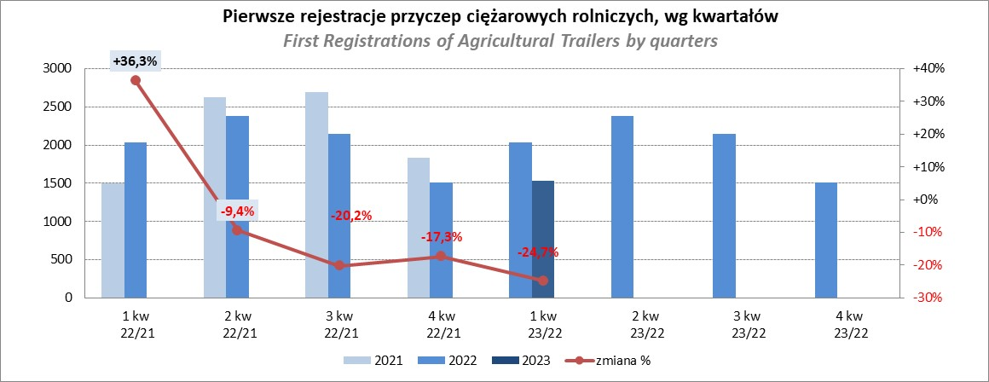

PZPM
Source: PZPM analysis based on Central Register of Vehicles

Agri.Tractors
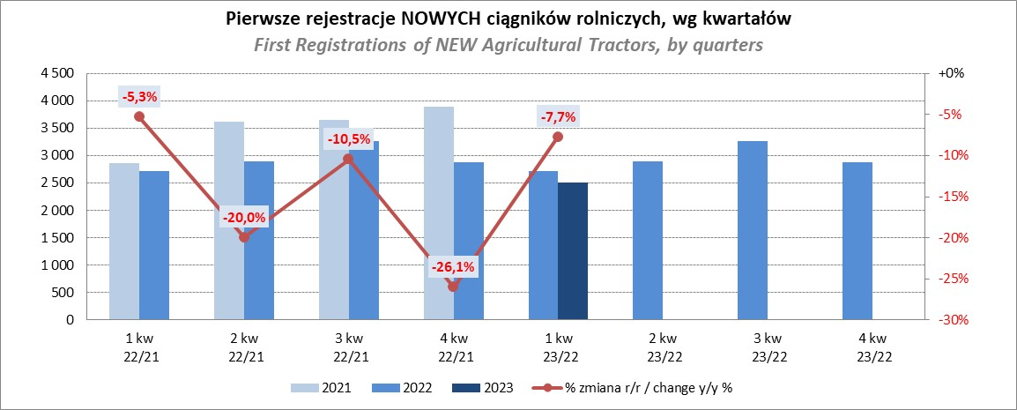
PZPM |  |  |  |  |  | 2023-06-07
Pierwsze rejestracje NOWYCH ciągników rolniczych*, udział w rynku %
First Registrations of NEW Agricultural Tractors*, Market Share %
 |  |  |  |  |  | Sztuki / Units
Pozycja | Marka | Rok narastająco Styczeń - Maj
 |  | YTD January - May
 |  | 2023 |  | 2022 |  | Zmiana % r/r
No. | Make
 |  | Ogółem | Udział % | Ogółem | Udział % | Change % y/y
 |  | Total | Mkt shr % | Total | Mkt shr %
1 | JOHN DEERE | 730 | 17.62% | 633 | 13.55% | 15.3%
2 | NEW HOLLAND | 611 | 14.75% | 807 | 17.27% | -24.3%
3 | KUBOTA | 457 | 11.03% | 475 | 10.17% | -3.8%
4 | DEUTZ-FAHR | 375 | 9.05% | 360 | 7.71% | 4.2%
5 | CASE IH | 244 | 5.89% | 390 | 8.35% | -37.4%
6 | MASSEY FERGUSON | 216 | 5.21% | 294 | 6.29% | -26.5%
7 | VALTRA | 208 | 5.02% | 178 | 3.81% | 16.9%
8 | FARMTRAC | 198 | 4.78% | 226 | 4.84% | -12.4%
9 | SOLIS | 167 | 4.03% | 128 | 2.74% | 30.5%
10 | CLAAS | 164 | 3.96% | 198 | 4.24% | -17.2%
11 | ZETOR | 153 | 3.69% | 288 | 6.16% | -46.9%
12 | FENDT | 138 | 3.33% | 122 | 2.61% | 13.1%
13 | STEYR | 97 | 2.34% | 145 | 3.10% | -33.1%
14 | ARBOS | 75 | 1.81% | 53 | 1.13% | 41.5%
15 | MCCORMICK | 45 | 1.09% | 36 | 0.77% | 25.0%
 | Pozostałe / Others | 265 | 6.4% | 339 | 7.3% | -21.8%
 | OGÓŁEM / TOTAL | 4,143 | 100% | 4,672 | 100% | -11.3%
*Pojazdy zarejestrowane jako Ciągniki Rolnicze bez wyróżnionych jako potencjalne ATV / UTV
** Liczby zawierają rejestracje czasowe na koniec miesięcy
Źródło: analizy PZPM na podstawie CEP
*Vehicles registered as Agricultural Tractors without considered as ATV / UTV
Source: PZPM analysis based on Central Register of Vehicles

